Datos e identificación

II SEMESTRE 2021 EFI 101 ONLINE PAUTA DE PLANIFICACIÓN DE SESIONES DE ENTRENAMIENTO
PARALELO: 8 |  | PROFESOR: Leslie Collao
NOMBRE GRUPO: |  |  | OBJETIVO GENERAL
INTEGRANTES |  |  | Diseñar y desarrollar un plan básico de entrenamiento, en base a los distintos conceptos entregados y desarrollados en clases, considerando una organización progresiva en la estructura de cada sesión, incluyendo la participación completa del grupo de trabajo. Considerar los criterios y niveles de dominio expresados en la rúbrica de evaluación Hito 1.
1 | Gabriel Jeria Mayerovich
2 | Javiera Barrientos Montiel
3 | Camilo Perez Osorio
4 | Joaquin Lopez Diaz
5 | José Diaz Jofre |  | ORGANIZACIÓN DE LAS SESIONES
6 | Matias Gonzales Morales |  | Bloque básico activo: las sesiones 1, 2 y 3, con una intensidad baja y media dificultad (1a entrega para revisión). Bloque avanzado activo: las sesiones 4, 5, 6 y 7, con una intensidad moderada a alta intensidad (2a entrega de revisión).
7 | Rock Dabre Valenzuela
8
9

CONSIDERACIONES GENERALES
1- Seleccionar ejercicios que estimulen variados grupos musculares durante la sesión de trabajo.
2- Planificar una adecuada alternancia, en la acción de la musculatura involucrada en los ejercicios programados para el trabajo físico.
3- Indicar en la rutina, el número de repeticiones, las series, o el tiempo de ejecución del ejercicio, según corresponda a cada caso.
RECOMENDACIONES PRÁCTICAS
1- Cuidar la correcta ejecución de los ejercicios seleccionados, en cada etapa de la sesión de trabajo, de acuerdo a las recomendaciones entregadas.
2- Cada participante debe adecuarse a la ejecución de su tarea, debiendo autorregularse, con las pausas de recuperación necesarias.
3- Motivarse para desarrollar el trabajo en su totalidad (según condición), disponiéndose con una actitud positiva, para cumplir con las expectativas que el grupo ha determinado.
TRABAJO EN EQUIPO
1- Clima organizacional: mantener la motivación, identificarse con su equipo y fomentar la participación por medio de una fluida comunicación.
2- Conocer a los integrantes de su equipo para favorecer un clima grato y cómodo de trabajo.
3- Actuar con flexibilidad: dar libertad, generar un espacio de confianza y honestidad para desarrollar las tareas de la mejor forma posible.
4- Crear sinergias, buscando la colaboración entre los integrantes, para relaizar los ejercicios de acuerdo a las putas entregadas.

"Compensar la falta de movimiento y sus consecuencias mediante un desarrollo planificado de la educación física”. K. Meinel (1988).

Registro de Intensidad
APOYO PARA EL REGISTRO DE INTENSIDAD
ESCALA DE BORG |  |  | TRABAJO INDIVIDUAL
Control sistemático de las sesiones de ejercicio físico y del nivel de esfuerzo que estamos percibiendo de cada momento de trabajo. |  |  |  |  |  | Observaciones:
 |  |  |  |  |  |  |  |  |  |  | INTENSIDAD DEL EJERCICIO
 | 0 | Reposo total |  | Nombre del Ejercicio |  |  |  |  |  |  |  | Frecuencia cardiaca
 | 1 | Esfuerzo muy suave |  |  | Fecha | Peso | Tiempo | Reps. | Series | Pausa | E. Borg | F.C. Reposo | F.C. del ejercicio | F.C. máxima
 | 2 | Suave | CALENTAMIENTO
 | 3 | Esfuerzo Moderado
 | 4 | Esfuerzo un poco duro
 | 5 | Esfuerzo Duro
 | 6
 | 7 | Esfuerzo Muy duro
 | 8
 | 9
 | 10 | Esfuerzo Máximo | PARTE PRINCIPAL

DESCRIPTORES DE LA ACTIVIDAD FÍSICA
Para ordenar nuestras actividades y ejercicios físicos podemos utilizar el PRINCIPIO FITT
FRECUENCIA: Cantidad de veces que la persona realiza actividades físicas (a menudo expresada en número por semana).
INTENSIDAD: Nivel de esfuerzo que implica la actividad física (leve, moderada o vigorosa). Escala de Borg.
TIEMPO: Duración de la sesión de actividad física.
TIPO: Modo de ejercicio que la persona realiza (por ejemplo: correr, nadar, saltar, trotar, etc.).

FRECUENCIA CARDIACA
Debes tomar por 15 segundos tu pulso en la muñeca (pulso cubital) o el cuello (pulso carotídeo), siempre con los dedos índice y medio y multiplicar por 4 (también en 6 segundos y mutiplicas por 10).

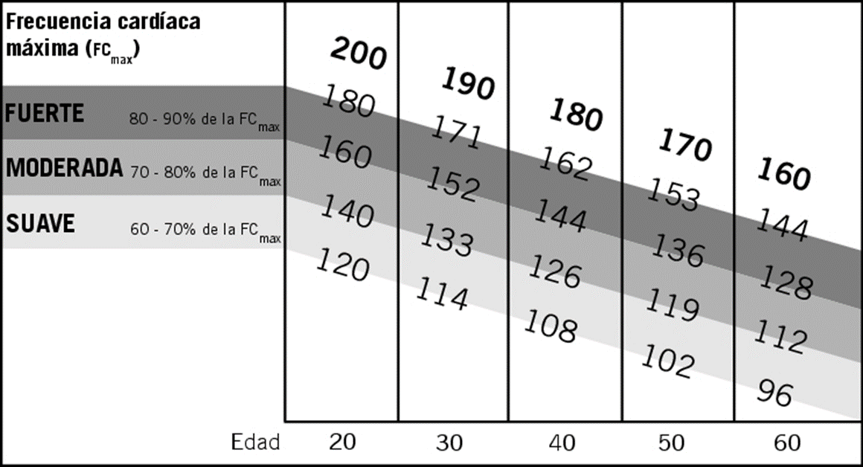

 |  |  | VUELTA A LA CALMA

 |  |  |  |  |  | Adaptar los ejercios según las condiciones físicas, espacio en la habitación (patio, etc..), temperatura ambiente, accesorios, personas en casa, entre otros factores que puedan afectar en el correcto desarrollo de la actividad.

